Prueba Documentos
Prueba de Caja Blanca
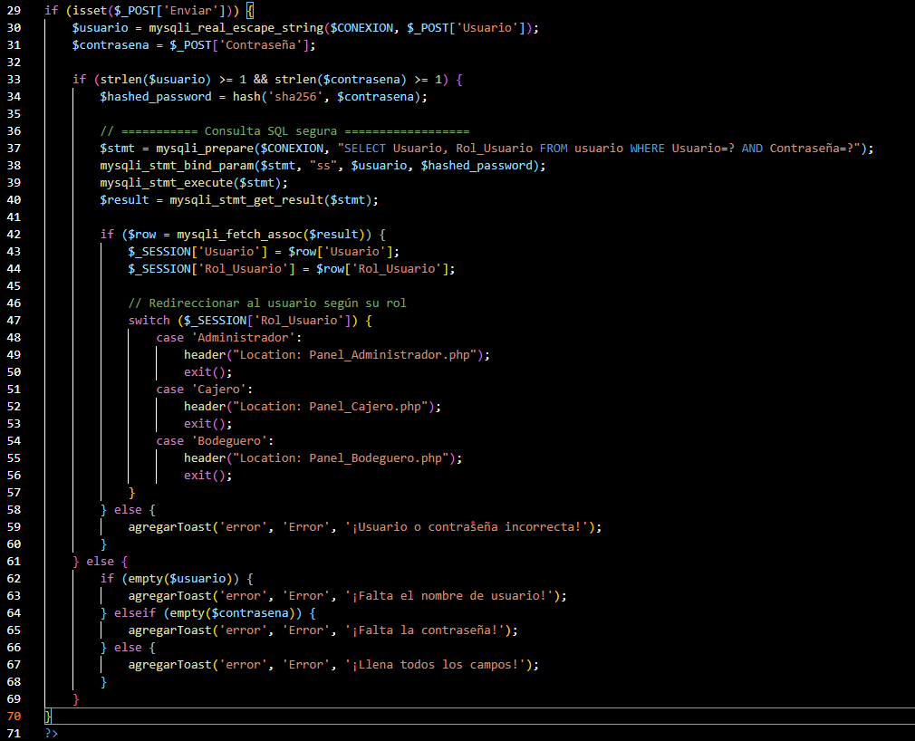
INFORMACION GENERAL | Busca asegurar que el código funciona de acuerdo con las especificaciones y que el módulo lógico es válido. Los aspectos a considerar son los siguientes: Rutinas de excepción, Rutinas de error, Manejo de parámetros, Validaciones, Valores válidos, Valores límites, Rangos, Mensajes posibles

Identificador Prueba | Nombre Prueba |  | Responsable
CP01 | Inicio Sesión |  | Diego Felipe Suarez Rincon
Descripción | Si el botón de envío se activa al cumplir con los datos necesarios para iniciar sesión, de lo contrario, se generarán alertas por información incorrecta o espacios vacíos.

Servicio / Componente Probado
Listar documentos-Prueba de Código, revision de las clases, funciones, tomas de disiciones

Perrequisitos
Para evaluar el módulo, se requiere la presencia de formularios destinados al inicio de sesion para los usuarios.

Método Utilizado | Instrucciones de la Prueba
Prueba de la caja blanca | Se examinó el código fuente con el fin de listar y verificar que los datos registrados sean precisos y conduzcan al panel de control correspondiente.

Datos Entrada |  | Salida Esperada
Usuario: Administrador Contaseña: Administrador |  | ingresar a panel Administrador

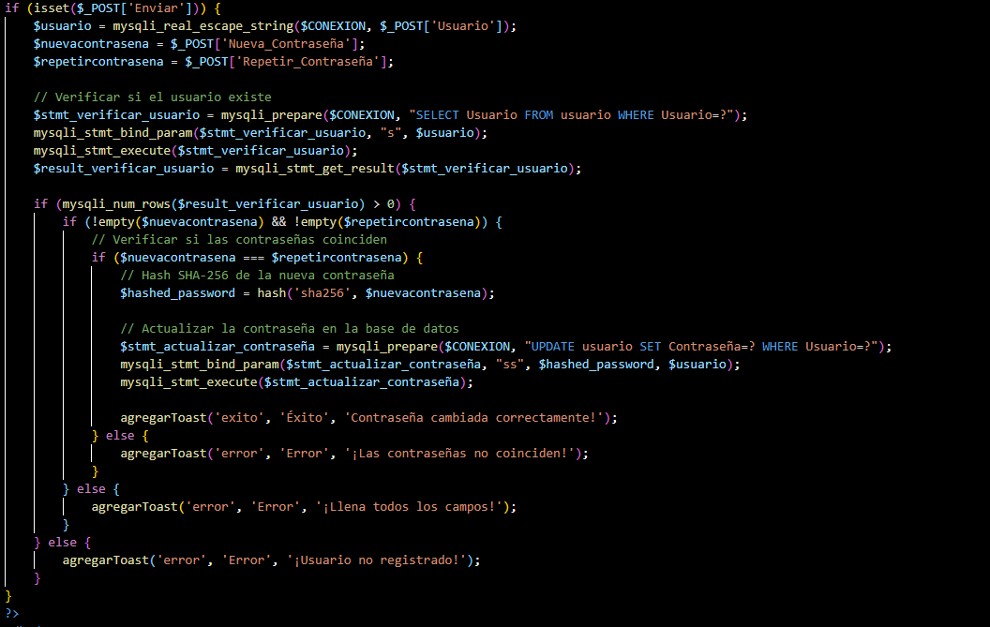
Identificador Prueba | Nombre Prueba |  | Responsable
CP02 | Olvide contraseña |  | Diego Felipe Suarez Rincon
Descripción | Si el botón de envío se activa al cumplir con los datos necesarios para el cambio de contraseña, de lo contrario, se generarán alertas por información incorrecta o espacios vacíos.

Servicio / Componente Probado
Prueba de Código, revision de las clases, funciones, tomas de disiciones

Perrequisitos
Para evaluar el módulo, se requiere la presencia de formularios destinados al olvidar la contraseña para los usuarios.

Método Utilizado | Instrucciones de la Prueba
Prueba de la caja blanca | La clase "Cambio Contraseña" fue examinada para revisar las funciones relacionadas con la modificación de datos registrados por los usuarios. En la función "Modificar", se implementa una consulta SQL para verificar el registro antes de su almacenamiento, evitando la duplicación de datos. Cuando el usuario presiona el botón de modificar, los datos se actualizan en la base de datos.

Datos Entrada |  | Salida Esperada
Usuario: Administrador Contraseña:123 |  | Aparece un alerta de recuperacion de contraseña exitosa

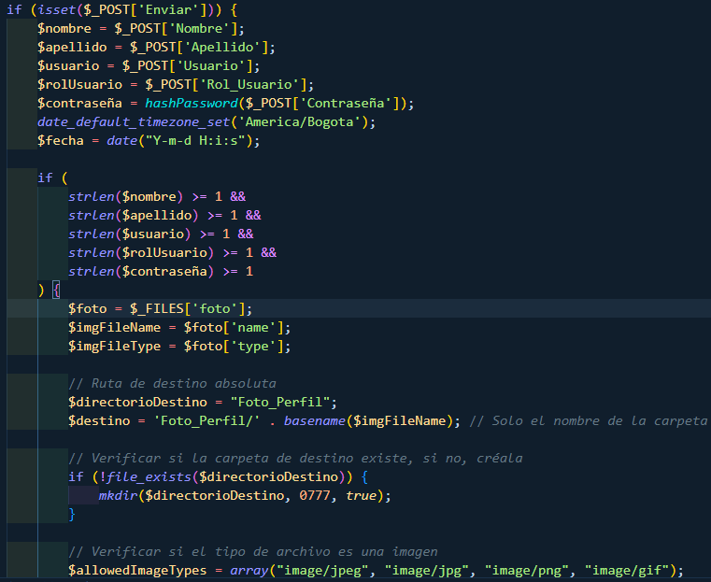
Identificador Prueba | Nombre Prueba |  | Responsable
CP03 | Formulario registro de usuario |  | Diego Felipe Suarez Rincon
Descripción | Si el botón de envío se activa al cumplir con los datos necesarios se registrara el usuario, de lo contrario, se generarán alertas por información incorrecta o espacios vacíos.

Servicio / Componente Probado
Prueba de Código, revision de las clases, funciones, tomas de disiciones

Perrequisitos
Para evaluar el módulo, se requiere la presencia de formularios destinados al registro para los usuarios.

Método Utilizado | Instrucciones de la Prueba
Prueba de la caja blanca | Se examinó el código fuente con el fin de listar y verificar que los datos registrados sean precisos y conduzcan al registro exitos del usuario.

Datos Entrada |  | Salida Esperada
Nombre: Diego Apellido: Suarez Usuario: Suarez12 Rol: Administrador Contraseña: 123 Foto perfil: Predeterminda |  | Aparece un alerta de registro exitosa

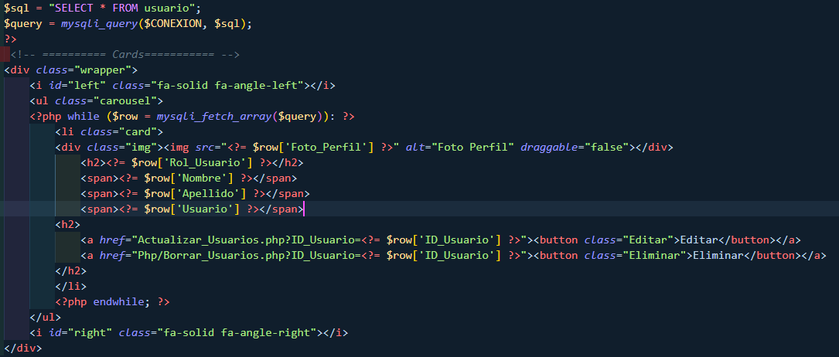
Identificador Prueba | Nombre Prueba |  | Responsable
CP04 | CRUD usuarios |  | Diego Suarez
Descripción | Si el botón de eliminar o editar se activa al cumplir con los datos necesarios se editara o eliminara el usuario, de lo contrario, se generarán alertas por información incorrecta.

Servicio / Componente Probado
Prueba de Código, revision de las clases, funciones, tomas de disiciones

Perrequisitos
Para la revision del modulo debe existir los formulario con su respectiva Crud

Método Utilizado | Instrucciones de la Prueba
Prueba de la caja blanca | La clase "Cambio Contraseña" fue examinada para revisar las funciones relacionadas con la modificación de datos registrados por los usuarios. En la función "Modificar", se implementa una consulta SQL para verificar el registro antes de su almacenamiento, evitando la duplicación de datos. Cuando el usuario presiona el botón de modificar, los datos se actualizan en la base de datos. En la función "Eliminar", se implementa una consulta SQL para verificar la eliminacion del usuario en la base de datos.

Datos Entrada |  | Salida Esperada
Precionar boton eliminar Precionar boton editar |  | Mostrara su respectiva alerta de eliminacion o edicion correcta

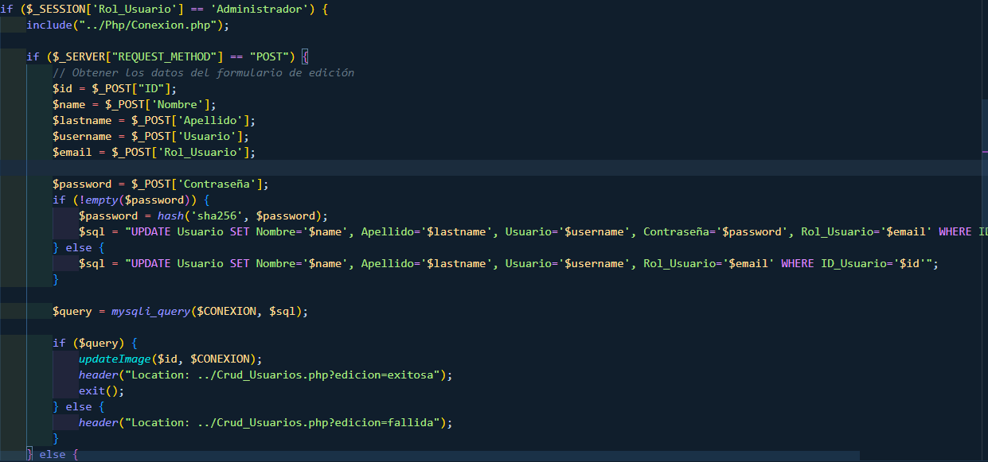
Identificador Prueba | Nombre Prueba |  | Responsable
CP05 | Olvide contraseña |  | Diego Suarez
Descripción | Si el botón de envío se activa al cumplir con los datos necesarios se editara la informacion del usuario, de lo contrario, se generarán alertas por información incorrecta o espacios vacíos.

Servicio / Componente Probado
Prueba de Código, revision de las clases, funciones, tomas de disiciones

Perrequisitos
Para evaluar el módulo, se requiere la presencia de formularios destinados al editar para los usuarios.

Método Utilizado | Instrucciones de la Prueba
Prueba de la caja blanca | Se examinó el código fuente con el fin de listar y verificar que los datos editados sean precisos y conduzcan al la edicion correcta de la informacion del usuario.

Datos Entrada |  | Salida Esperada
Nombre: Diego1 Apellido: Suarez1 Usuario: Suarez121 Rol: Cajero Contraseña: 1231 Foto perfil: Personal |  | Se mostrara un alerta de edicion correcta

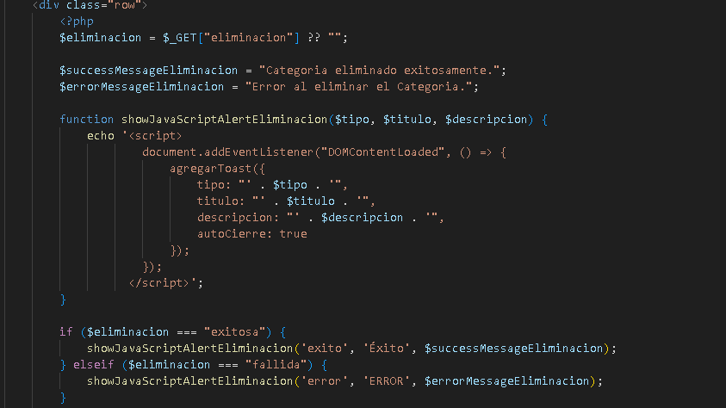

Identificador Prueba | Nombre Prueba |  | Responsable
CP06 | Administrar categorias |  | Delan Gonzalez
Descripción | Si el botón de eliminar o editar se activa al cumplir con los datos necesarios se editara o eliminara la categoria, de lo contrario, se generarán alertas por información incorrecta.

Servicio / Componente Probado
Prueba de Código, actualizacion de categoria, funcionalidad

Perrequisitos
Para la revision del modulo debe existir los formulario con su respectiva Crud

Método Utilizado | Instrucciones de la Prueba
Prueba de la caja blanca | En la función "Eliminacion", se implementa una consulta SQL para verificar la eliminacion de la categoria en la base de datos.

Datos Entrada |  | Salida Esperada
Precionar boton eliminar Precionar boton editar |  | Mostrara su respectiva alerta de eliminacion o edicion correcta

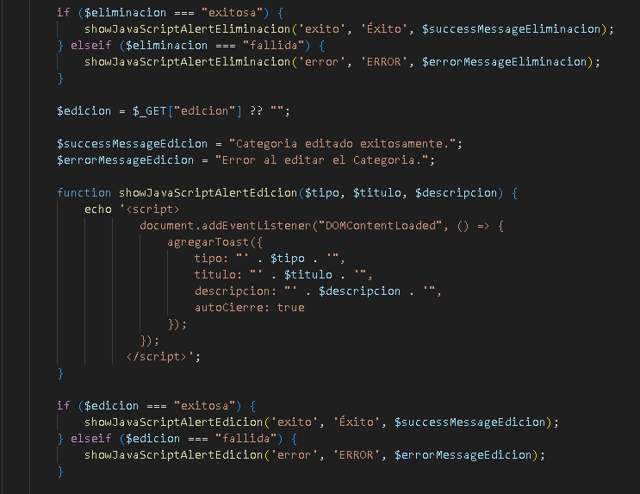

Identificador Prueba | Nombre Prueba |  | Responsable
CP07 | Editar categorias |  | Delan Gonzalez
Descripción | Verificar si el boton editar muestra el formulario en el que se actualiza el nombre de la categoria

Servicio / Componente Probado
Prueba de Código, funciones

Prerequisitos
Para evaluar el módulo, se requiere la presencia de formularios destinados a ver y editar categorias.

Método Utilizado | Instrucciones de la Prueba
Prueba de la caja blanca | Se examinó el código fuente con el fin de listar y verificar que los datos editados sean precisos y conduzcan al la edicion correcta de la informacion de la categoria.

Datos Entrada |  | Salida Esperada
Nombre: Diego1 Apellido: Suarez1 Usuario: Suarez121 Rol: Administrador Contraseña: 1231 Foto perfil: Personal |  | Se mostrara un alerta de edicion correcta

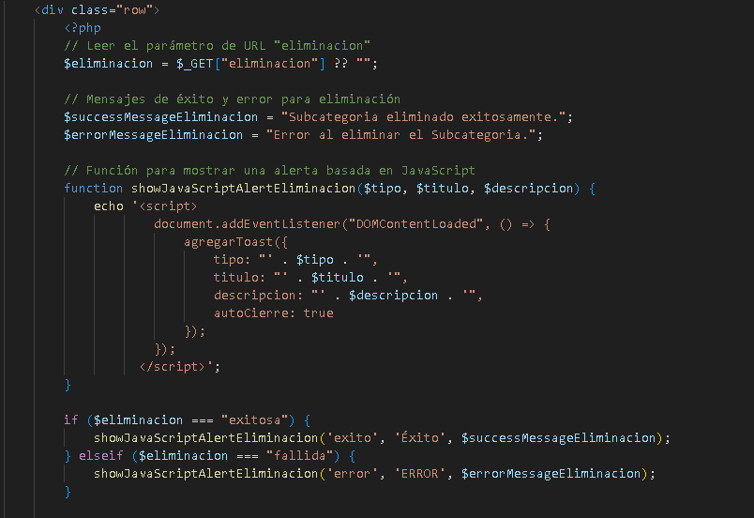

Identificador Prueba | Nombre Prueba |  | Responsable
CP08 | Administar subcategorias |  | Delan Gonzalez
Descripción | Si el botón de eliminar o editar se activa al cumplir con los datos necesarios se editara o eliminara la subcategoria, de lo contrario, se generarán alertas por información incorrecta.

Servicio / Componente Probado
Prueba de Código, funciones

Perrequisitos
Para evaluar el módulo, se requiere la presencia de formularios destinados al editar para las subcategorias.

Método Utilizado | Instrucciones de la Prueba
Prueba de la caja blanca | En la función "Eliminacion", se implementa una consulta SQL para verificar la eliminacion de la subcategoria en la base de datos.

Datos Entrada |  | Salida Esperada
Nombre: Diego1 Apellido: Suarez1 Usuario: Suarez121 Rol: Administrador Contraseña: 1231 Foto perfil: Personal |  | Se mostrara un alerta de edicion correcta

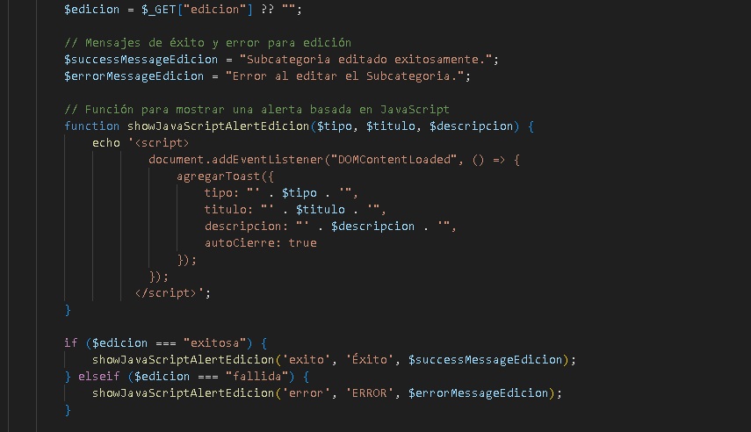

Identificador Prueba | Nombre Prueba |  | Responsable
CP09 | Editar subcategorias |  | Delan Gonzalez
Descripción | Verificar si el boton editar muestra el formulario en el que se actualiza el nombre de la subcategoria

Servicio / Componente Probado
Prueba de Código, revision de las clases, funciones

Perrequisitos
Para evaluar el módulo, se requiere la presencia de formularios destinados para editar la subcategoria.

Método Utilizado | Instrucciones de la Prueba
Prueba de la caja blanca | Se examinó el código fuente con el fin de listar y verificar que los datos editados sean precisos y conduzcan al la edicion correcta de la informacion de la subcategoria

Datos Entrada |  | Salida Esperada
Nombre: Diego1 Apellido: Suarez1 Usuario: Suarez121 Rol: Administrador Contraseña: 1231 Foto perfil: Personal |  | Se mostrara un alerta de edicion correcta

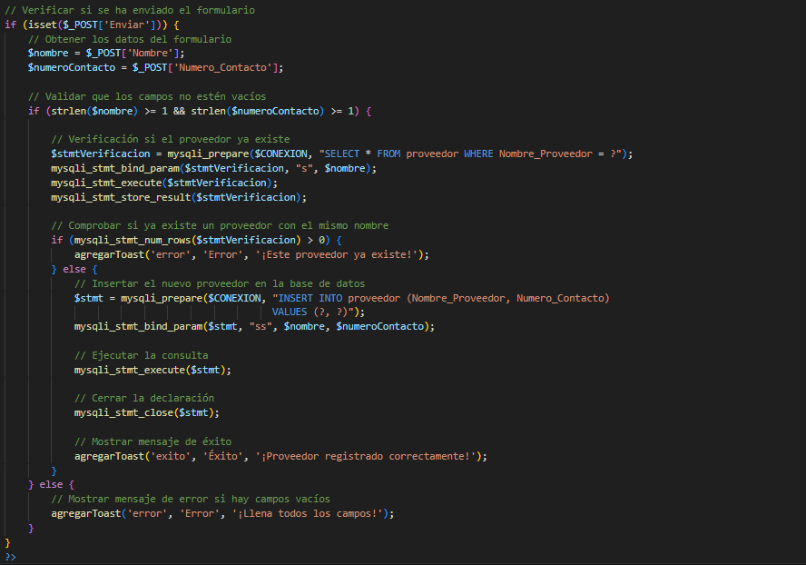
Identificador Prueba | Nombre Prueba |  | Responsable
CP10 | Registrar Proveedores |  | Juan Camilo Fuentes Aguas
Descripción | Si el botón de envío se activa al cumplir con los datos necesarios se editara la informacion del usuario, de lo contrario, se generarán alertas por información incorrecta o espacios vacíos.

Servicio / Componente Probado
Prueba de Código, revision de las clases, funciones, tomas de disiciones

Perrequisitos
Para evaluar el módulo, se requiere la presencia de formularios destinados al editar para los usuarios.

Método Utilizado | Instrucciones de la Prueba
Prueba de la caja blanca | Se examinó el código fuente con el fin de listar y verificar que los datos editados sean precisos y conduzcan al la edicion correcta de la informacion del usuario.

Datos Entrada |  | Salida Esperada
Nombre: Diego1 Apellido: Suarez1 Usuario: Suarez121 Rol: Cajero Contraseña: 1231 Foto perfil: Personal |  | Se mostrara un alerta de edicion correcta

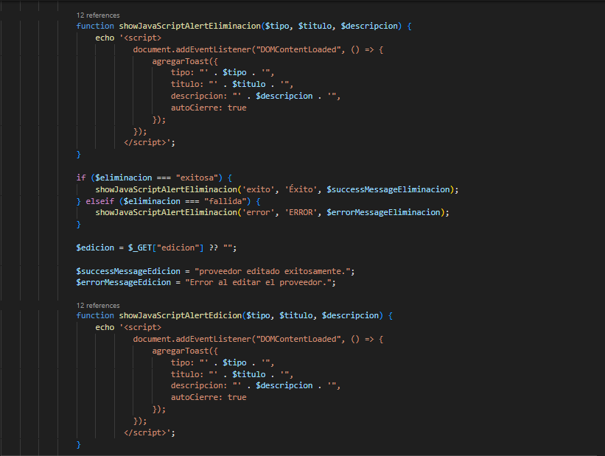
Identificador Prueba | Nombre Prueba |  | Responsable
CP11 | Administrar Proveedores |  | Juan Camilo Fuentes Aguas
Descripción | Se muestra los proveedores que existen en el inventario mostrando el nombre y el telefono

Servicio / Componente Probado
Prueba de Código, revision de las clases, funciones, tomas de disiciones

Perrequisitos
Para evaluar el módulo, se requiere la presencia de formularios destinados al editar para los usuarios.

Método Utilizado | Instrucciones de la Prueba
Prueba de la caja blanca | Se examinó el código fuente con el fin de listar y verificar que los datos anteriormente registrados se encuentran en la interfaz de administrar proveedores.

Datos Entrada |  | Salida Esperada
Desde el panel de control llevamos el mouse al proveedores y se desplegara un menu y damos clic en administrar. |  | Se mostrara la interfaz con los proveedores y su informacion.

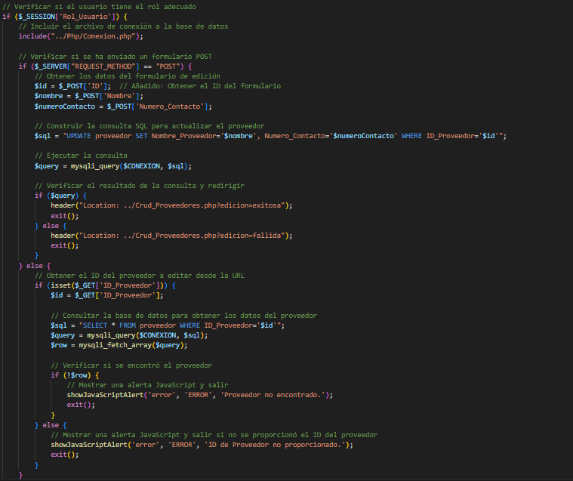
Identificador Prueba | Nombre Prueba |  | Responsable
CP12 | Editar Proveedores |  | Juan Camilo Fuentes Aguas
Descripción | Si el botón de envío se activa al cumplir con los datos necesarios se editara la informacion de los proveedores, de lo contrario, se generarán alertas por información incorrecta o espacios vacíos.

Servicio / Componente Probado
Prueba de Código, revision de las clases, funciones, tomas de disiciones

Perrequisitos
Para evaluar el módulo, se requiere la presencia de formularios destinados al editar para los usuarios.

Método Utilizado | Instrucciones de la Prueba
Prueba de la caja blanca | Se examinó el código fuente con el fin de listar y verificar que los datos editados sean precisos y conduzcan al la edicion correcta de la informacion de los proveedores.

Datos Entrada |  | Salida Esperada
Nombre:Alqueria Telefono:3205463787 |  | Se mostrara un alerta de edicion correcta, si no llena algun campo le botara una alerta de que faltan datos.

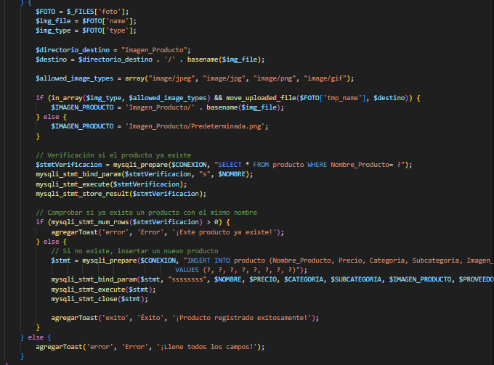
Identificador Prueba | Nombre Prueba |  | Responsable
CP13 | Registrar producto |  | Juan Felipe Garcia Contreras
Descripción | Si el botón de envío se activa al cumplir con los datos necesarios se registara el producto con la informacion brindad por parte del usuario, de lo contrario, se generarán alertas por información incorrecta o espacios vacíos.

Servicio / Componente Probado
Prueba de Código, revision de las clases, funciones, tomas de disiciones

Perrequisitos
Para evaluar el módulo, se requiere la presencia de formularios destinados al editar para los usuarios.

Método Utilizado | Instrucciones de la Prueba
Prueba de la caja blanca | Se examinó el código fuente con el fin de listar y verificar que los datos editados sean precisos y conduzcan al registro de los productos

Datos Entrada |  | Salida Esperada
Producto:Salsa Picante de Habanero,Precio de Compra: $17,465 por botella, Proveedor: Especias Calientes S.A.Categoría: Condimentos y Subcategoría: Salsas Picantes, producto1,png |  | Se mostrara un alerta de creacion exitosa, si no llena algun campo le botara una alerta de que faltan datos.

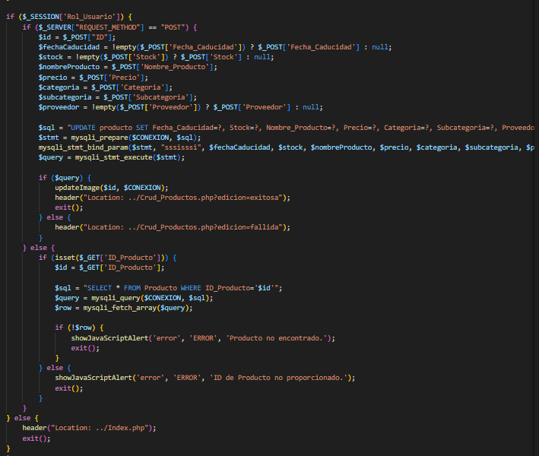
Identificador Prueba | Nombre Prueba |  | Responsable
CP14 | Administrar producto |  | Juan Felipe Garcia Contreras
Descripción | Si el botón de envío se activa al cumplir con los datos necesarios se agregara la informacion del producto editado, de lo contrario, se generarán alertas por información incorrecta o espacios vacíos.

Servicio / Componente Probado
Prueba de Código, revision de las clases, funciones, tomas de disiciones

Perrequisitos
Para evaluar el módulo, se requiere la presencia de formularios destinados al editar para los usuarios.

Método Utilizado | Instrucciones de la Prueba
Prueba de la caja blanca | Se examinó el código fuente con el fin de listar y verificar que los datos anteriormente registrados se encuentran en la interfaz de administrar productos

Datos Entrada |  | Salida Esperada
Desde el panel de control llevamos el mouse a productos y se desplegara un menu y damos clic en administrar. |  | Se mostrara un alerta de edicion correcta, si no llena algun campo le botara una alerta de que faltan datos.

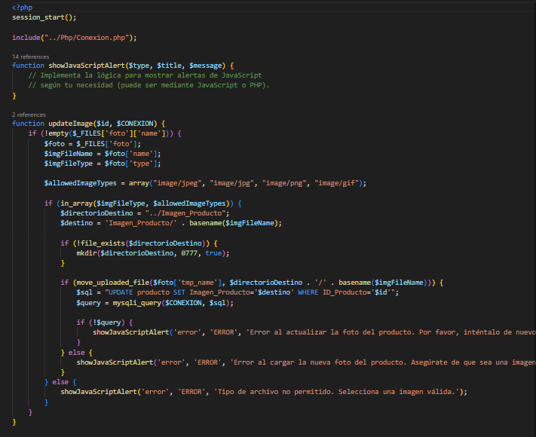
Identificador Prueba | Nombre Prueba |  | Responsable
CP15 | Editar producto |  | Juan Felipe Garcia Contreras
Descripción | Si el botón de editar se activa al cumplir con los datos necesarios, se editara la informacion de los productos, de lo contrario, se generarán alertas por información incorrecta o espacios vacíos.

Servicio / Componente Probado
Prueba de Código, revision de las clases, funciones, tomas de disiciones

Perrequisitos
Para evaluar el módulo, se requiere la presencia de formularios destinados al editar para los usuarios.

Método Utilizado | Instrucciones de la Prueba
Prueba de la caja blanca | Se examinó el código fuente con el fin de listar y verificar que los datos editados sean precisos y conduzcan al la edicion correcta de la informacion de los productos

Datos Entrada |  | Salida Esperada
Fecha de caducidad: 13/08/2024, stock: 12, Proveedor: Especias Calientes S.A.Categoría: Condimentos, Subcategoría: Salsas Picantes y foto de producto: producto1,png |  | Se mostrara un alerta de creacion exitosa, si no llena algun campo le botara una alerta de que faltan datos.

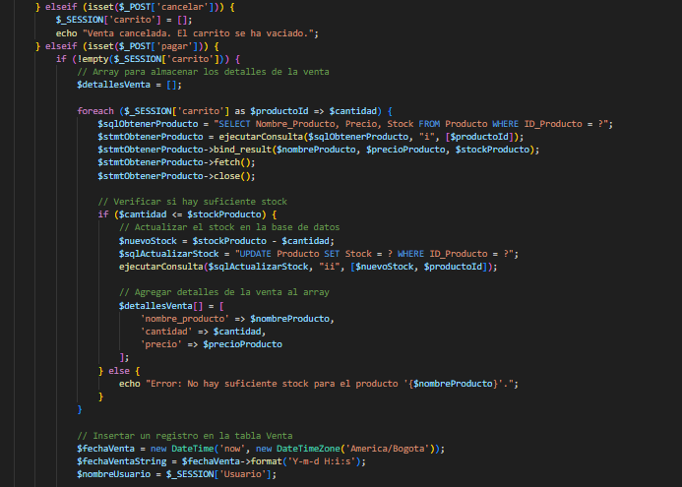
Identificador Prueba | Nombre Prueba |  | Responsable
CP16 | Vender producto |  | Juan Felipe Garcia Contreras
Descripción | Si el botón de realizar order se activa al cumplir con la venta de los productos se debe a que se cumplio con los requisitos necesarios para que la venta fuese exitosa, de lo contrario, se generarán alertas por información incorrecta o espacios vacíos.

Servicio / Componente Probado
Prueba de Código, revision de las clases, funciones, tomas de disiciones

Perrequisitos
Para evaluar el módulo, se requiere la presencia de formularios destinados al editar para los usuarios.

Método Utilizado | Instrucciones de la Prueba
Prueba de la caja blanca | Se examinó el código fuente con el fin de listar y verificar que los datos sean precisos y conduzcan a la venta de los productos.

Datos Entrada |  | Salida Esperada
Nombre del producto: Queso Bloque 550gr, Precio de Venta: $2,000 COP, Stock Actual: 11, Fecha de Caducidad: 2024-01-01 |  | Permitira vender el producto el cual se visualizara en la orden

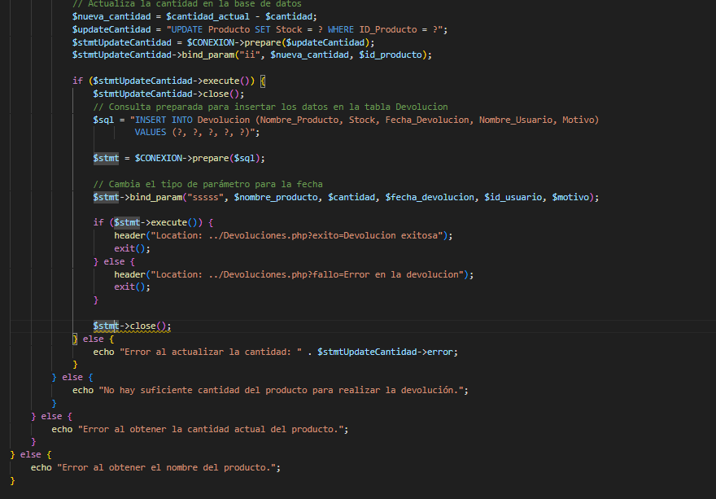
Identificador Prueba | Nombre Prueba |  | Responsable
CP17 | Devoluciones |  | Juan Camilo Fuentes Aguas
Descripción | Si el botón de envío se activa al cumplir con los datos necesarios se agregara la informacion la de la devolucion, de lo contrario, se generarán alertas por información incorrecta o espacios vacíos.

Servicio / Componente Probado
Prueba de Código, revision de las clases, funciones, tomas de disiciones

Perrequisitos
Para evaluar el módulo, se requiere la presencia de formularios destinados al editar para los usuarios.

Método Utilizado | Instrucciones de la Prueba
Prueba de la caja blanca | Se examinó el código fuente con el fin de listar y verificar que los datos editados sean precisos y conduzcan al la edicion correcta de la informacion del usuario.

Datos Entrada |  | Salida Esperada
Producto:Harina de maiz 35gr Cantidad:10 Motivo:vencido. |  | Se mostrara un alerta de creacion exitosa, si no llena algun campo le botara una alerta de que faltan datos.

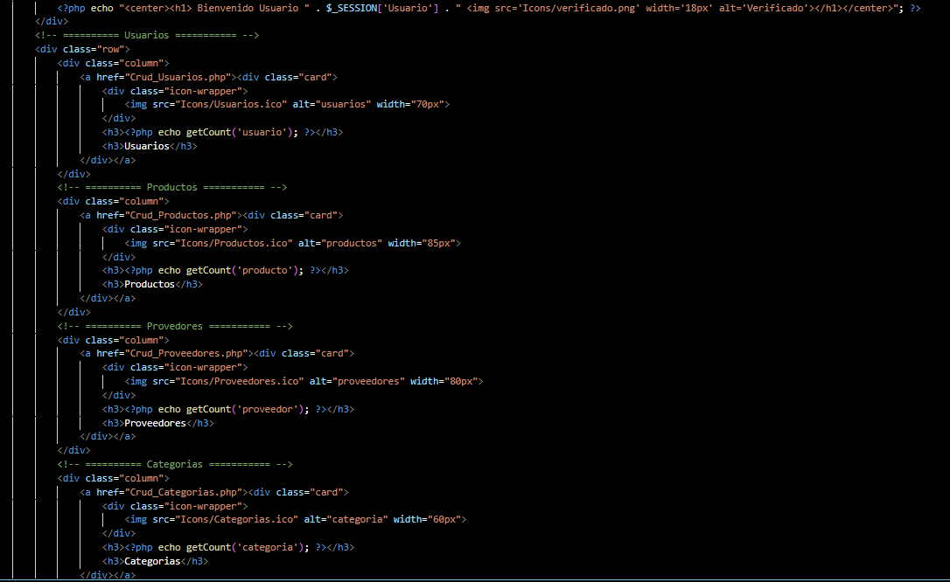
Identificador Prueba | Nombre Prueba |  | Responsable
CP18 | Panel Principal |  | Juan Daniel Ramirez Sarmiento
Descripción | Que diriga al apartado selecinado

Servicio / Componente Probado
Panel principal de usuario

Prerrequisitos
Para evaluar el panel principal, se requiere un boton que diriga a los campos seleccionados.

Método Utilizado | Instrucciones de la Prueba
Prueba de la caja negra | Se seleccionará el apartado deseado y se verificará que lo haya redirigido al apartado.

Datos Entrada |  | Salida Esperada
Presionar boton Usuarios Presionar boton Productos Presionar boton Proveedores Presionar boton Categorias Presionar boton Subcategorias Presionar boton Informes |  | Se redirige al apartafo selecionado

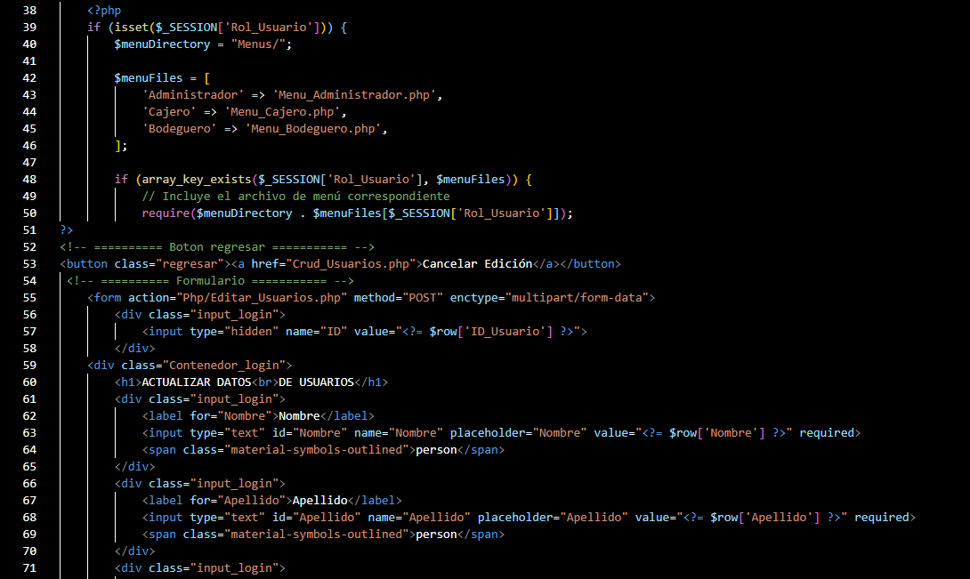
Identificador Prueba | Nombre Prueba |  | Responsable
CP19 | Actualizacion de datos del perfil |  | Juan Daniel Ramirez Sarmiento
Descripción | Se editaran los campos del dato del usuario y se pulsara el boton de actualizar datos

Servicio / Componente Probado
Panel de perfil del usuario

Prerrequisitos
Para evaluar el panel principal, se requiere un formulario corto con el fin de actulizar los daros del usuario

Método Utilizado | Instrucciones de la Prueba
Prueba de la caja negra | Se seleccionará el apartado de perfil y actualizar datos se para luego ser dirigido a un formulario para la actualizacion de los mismos

Datos Entrada |  | Salida Esperada
Usuario Nombre Apellido Nueva contraseña Confirmacion de cotraseña Actualizacion de foto de perfil |  | Actualizacion de datos de forma correcta

Identificador Prueba | Nombre Prueba |  | Responsable
CP20 | Cierre de perfil |  | Juan Daniel Ramirez Sarmiento
Descripción | Se pulsara el boton de cierre de perfil para cerrarlo

Servicio / Componente Probado
Panel de cierre de perfil

Prerrequisitos
Para evaluar el cierre de perfil se requiere que el usuario haya abierto su perfil y desee cerrarlo

Método Utilizado | Instrucciones de la Prueba
Prueba de la caja negra | Se pulsara el boton de cierre de perfil para poder cerrarlo

Datos Entrada |  | Salida Esperada
Pulsar el boto de cierre de perfil |  | Cierre del perfil de forma correcta

